megatendencia
AREAS DE APLICACION | AREA DE APLICACION ESPECIFICA | TECNOLOGIA | PRODUCTOS Y SERVICIOS | BENCHMARKING | IMAGENES | INNOVADOR
MEGATENDENCIA: Nueva estructura demografica y familiar |  |  |  |  |  | UTIL | DIFERENTE | COSTO EFECTIVO
Descripcion: Inversión de la estructura poblacional ocasionada por incremento de la expectativas de vida y control de la natalidad. Por tanto surgen cambios tales como: nuevas formas de trabajo, mayor cuidado de la salud y aumento de formas de movilidad en el desplazamiento.
Ciencias sociales | Educacion | Software alineado a los gustos personalizados de la persona mayor | Robot de compania | 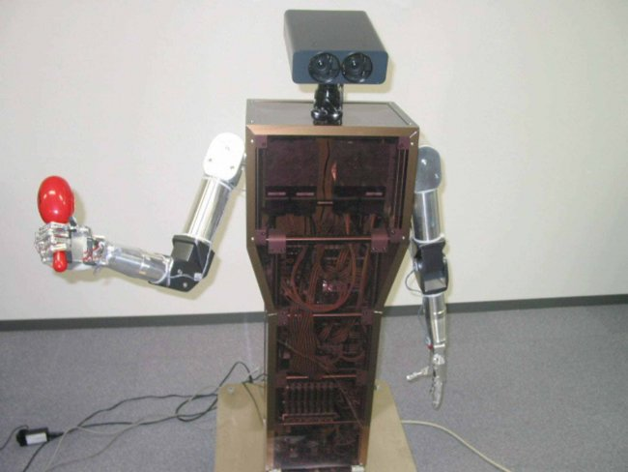 El robot “PaPeRo” (Robot Personal de Compañía, por sus siglas en inglés) 1997, es utilizado ampliamente en Japón como elemento de compañía para personas mayores o dependientes o niños.El robot fue equipado originalmente con una cámara, un micrófono y un sensor de movimiento para moverse y “charlar” con las personas a las que debía hacer compañía, ya que es capaz de entender unos 650 comandos distintos. |  | OK | En Colombia | DUDA
Desarrollo sostenible | Diseno y construccion | Edificio inteligente para ofrecer una vida segura a la persona mayor: nevera control de inventarios, seguridad con huella digital, llamado de emergencia timbre voz, etc. | Edificio Inteligente | 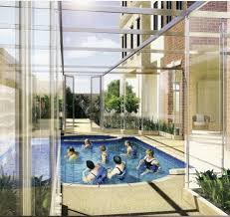 Para fortuna de algunos, una nueva tendencia está creciendo en Colombia, se trata de edificios residenciales para los adultos mayores con los servicios de un club. Un anciano agraciado de 88 años, exdirectivo del Banco de la República, se fue a vivir con su esposa al único conjunto residencial de este tipo ubicado en Bogotá, en el barrio Chicó, se trata del Edificio Platino. Hace cuatro años Eduardo Espinosa, de la inmobiliaria Inversiones Empricol, trajo este concepto desde Florida y desde entonces se ha expandido a varios lugares del país. “La idea de este edificio es que los abuelos tengan calidad de vida, se integren, hagan amigos y tengan unos servicios que no los hagan salir tanto al exterior |  | OK | En Valle del Cauca | SI

metodo TRIZ
AREAS DE APLICACION | TECNOLOGIA | PRODUCTOS Y SERVICIOS | BENCHMARKING | IMAGENES | INNOVADOR
 |  |  |  |  | UTIL | DIFERENTE | COSTO EFECTIVO
problema: transporte público y excesivos desechos de plástico.
Transporte público y conservación del medio ambiente | Medio de pago sin dinero, con cierto peso de plástico | Medio de transporte público ecológico (BUS) que permite el ingreso de personas a el vehículo por su contribucción con el medio ambiente, debido a el reciclaje que los usuarios. | RCN radio publicó en su página principal la noticia de que varias ciudades en el mundo están dando entrada "gratis" a el transporte público por contribuir con el medio ambiente, reciclando botellas plásticas. | 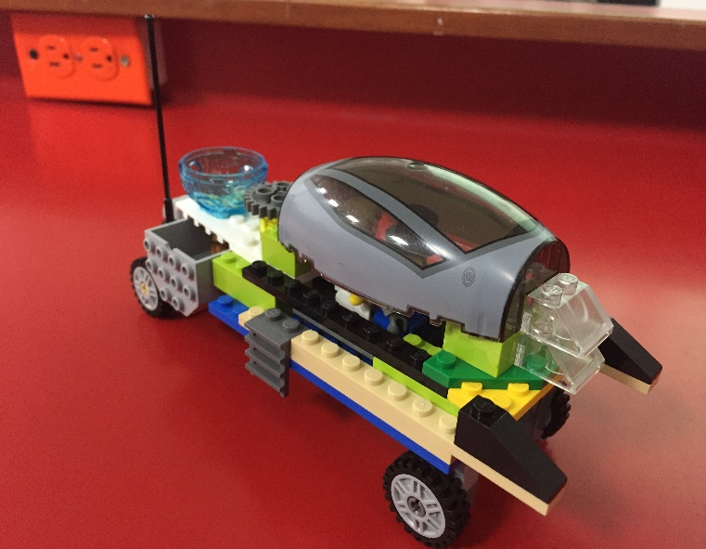 | OK | En Colombia | Similar a los buses del mercado
Referencias : https://www.rcnradio.com/internacional/con-botellas-plasticas-pagan-entrada-al-transporte-publico-en-indonesia |  |  |  |  | Ejemplo: Empresa colombiana Dicol

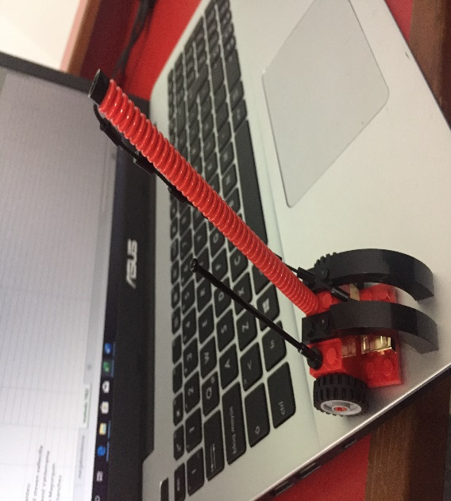
AREAS DE APLICACION | TECNOLOGIA | PRODUCTOS Y SERVICIOS | BENCHMARKING | IMAGENES | INNOVADOR
Optimización de las zonas de parqueo | Uso de la hidraulica, por la aplicación de principios fisicos | Gancho hidraulico portatil que permite la optimizacion de zonas de parqueo elevando la moto 90 grados por medio de un sistema similar a una polea. | Este sistema se basa en los sistemas de estacionamientos inteligentes de China, con el fin del correcto uso del espacio, optimizandolo. |  | UTIL | DIFERENTE | COSTO EFECTIVO
 |  |  |  |  | SI | Globalmente

Integrantes:
Edward steven vallecilla
Ivan David Valderrama
Nicolas Mayorquin
Sergio Sanchez

